상품제안서
ST-394 마카롱 원형손거울 백색 | 상품코드: S09814

 |  |  |  |  |  | 02-713-8555 | www.synergygift.co.kr
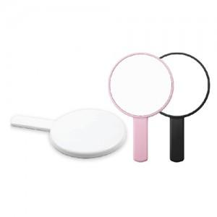

【상세/제작정보】 | 국내제작 국산품입니다(중국제품X) 200개이하는 별도인쇄비추가

【인쇄/포장옵션】 | 실크 / 포장지포장

【공급단가】 | 수량 | 200~ | 1,000~ | 2,000~ | 4,000~
*VAT별도 | 단가 | 1,490원 | 1,430원 | 1,380원 | 1,320원

【상품 URL】 | https://www.synergygift.co.kr:443/src/goods_detail.php?gdno=2183

